Sheet1
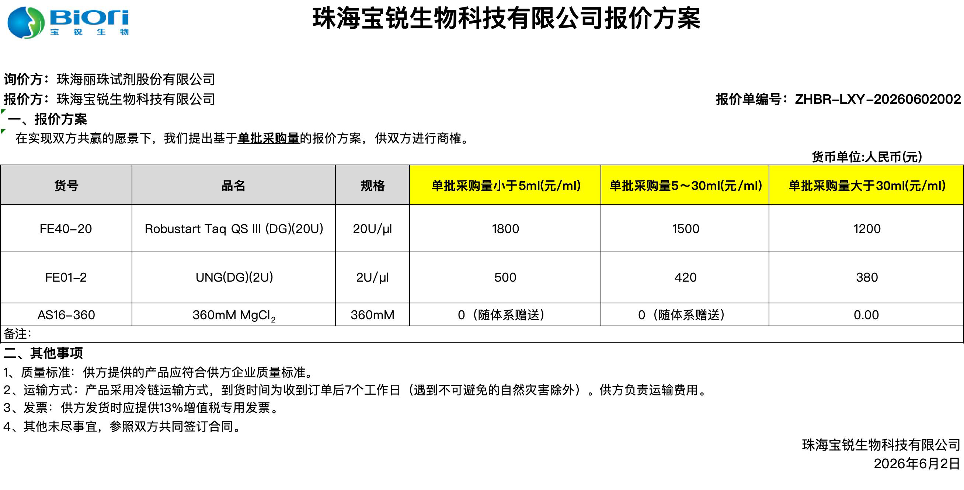
 |  |  | 珠海宝锐生物科技有限公司报价方案

询价方：珠海丽珠试剂股份有限公司
报价方：珠海宝锐生物科技有限公司 |  |  |  |  |  | 报价单编号：ZHBR-LXY-20260602003
一、报价方案
在实现双方共赢的愿景下，我们提出基于单批采购量的报价方案，供双方进行商榷。
 |  |  |  |  |  | 货币单位:人民币(元)
货号 | 品名 | 规格 | 拟采购量（T，50μl体系) | 单价（元/T,50μl体系) | 预计交期 | 备注
FMD0104-074901-TP | SensiDirect RT Premix-UNG(Probe qRT-PCR)(DG)(074901) | 5000T/包(50μl体系) | 60000 | 2.7 | 7月14日前 | \
FMD0104-074901-TP | SensiDirect RT Premix-UNG(Probe qRT-PCR)(DG)(074901) | 5000T/包(50μl体系) | 30000 | 2.7 | 6月14日前 | 需要3个批次，每个批次1万人份
FMD0104-000701-TP | SensiDirect RT Premix-UNG(Probe qRT-PCR)(DG)(074901)(模拟试剂) | 5000T/包(50μl体系) | 120000 | 0.3 | 6月14日前 | \
AS212-9-T | 2x冻干保护剂-9(T1) | 5000T/包(50μl体系) | 210000 | 0.18 | 配套发出
备注：
二、其他事项
1、质量标准：供方提供的产品应符合供方企业质量标准。
2、运输方式：产品采用冷链运输方式，到货时间为收到订单后7个工作日（遇到不可避免的自然灾害除外）。供方负责运输费用。
3、发票：供方发货时应提供13%增值税专用发票。
4、其他未尽事宜，参照双方共同签订合同。
 |  |  |  |  |  | 珠海宝锐生物科技有限公司
 |  |  |  |  |  | 2026-06-02

